Task1
Задание №1 Необходимо провести тестирование системы по учету и оплате транспортного налога в республике Татарстан на 2022 год для легковых автомобилей. На входе пользователь указывает мощность двигателя, на выходе получает сумму налога.

Определение классов эквивалентности

0
100.1
150.1
200.1
250.1
x10
x35
x50
x75
x150
error

Определение точек тестирования
Граница | Выше | Ниже
0 | 0.1 | -1
100.1 | 100.2 | 100
150.1 | 150.2 | 150
200.1 | 200.2 | 200
250.1 | 250.2 | 250

Кроме значений выше и ниже границ для проверки возьму медианное значение в каждом классе. А также для проверки верхней границы возьму максимально допустимое логически число для мощности двигателя легкового автомобиля, допустим, 100000 л.с. При проверке выше данной границы должно вылетать исключение.

Новые точки тестирования по мощности двигателя: |  |  | Коэффициент для расчета налога на легковой автомобиль, зарегистрированный на физическое лицо
50 |  |  | Мощность двигателя | Коэффициент
125 |  |  | до 100 вкл | 10
175 |  |  | от 100 до 150 вкл | 35
225 |  |  | от 150 до 200 вкл | 50
50000 |  |  | от 200 до 250 вкл | 75
100001 |  |  | от 250 | 150

Расчет суммы налога с учетом коэффициета
Мощность двигателя, л.c. | Сумма налога, руб
0 | 0
0.1 | 1
-1 | error
100.1 | 3503.5
100.2 | 3507
100 | 1000
150.1 | 7505
150.2 | 7510
150 | 5250
200.1 | 15007.5
200.2 | 15015
200 | 10000
250.1 | 37515
250.2 | 37530
250 | 18750
50 | 500
125 | 4375
175 | 8750
225 | 16875
50000 | 7500000
100001 | exception

Task3
Задание №3 Продакт оунер Василий решил законфигурить workflow в JiRA на своём новом проекте. Инженер поддержки получил следующую задачу: • При заведении новой задачи она кладётся в Backlog • При планировании спринта задачи переводятся в To Do с добавлением ссылки на спринт • При создании бранча для задачи статус переводится в In-Progress • В любой момент задача может встать на Hold • После завершения работы другой разработчик перепроверяют задачу • Если найдены замечания или недочеты, то задача возвращается в предыдущий статус • После прохождения ревью задача проверяется QA-специалистом на тестовой среде • После проверки на тестовой среде задача деплоится на прод, где команда тестирования вновь проверяет задачу • После этого задача закрывается • В любой момент времени можно закрыть задачу После того, как JiRA-инженер начал работу, ему пришли следующие правки: • «Аналитики жалуются, что разработчики кидают задачи в Hold на их команду для утонения. Добавьте статус Clarification исключительно для команды разработки!» • «Тестеры немного лютуют и хотят реопать задачи! Причем потом задача либо вешается в работу на разработчика, либо на аналитика» Помогите инженеру протестировать данное workflow

Диаграмма состояний и переходов
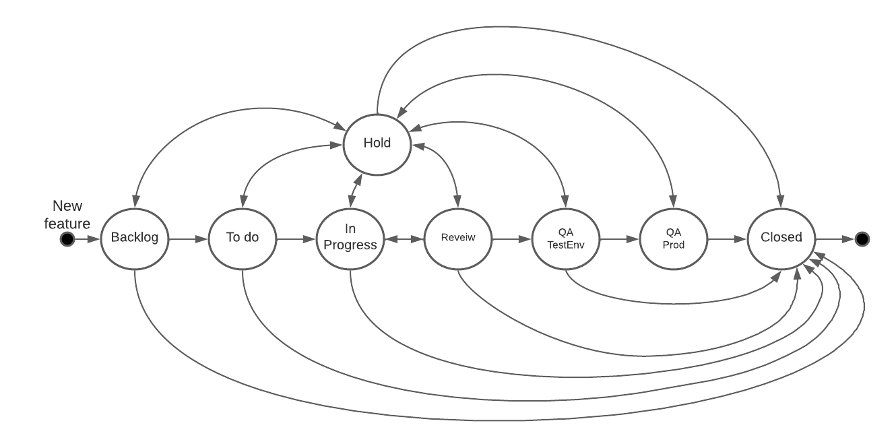

 | Backlog | To do | In Progress | Review | QA Test Env | QA Prod | Hold | Closed
Backlog
To do
In Progress
Review
QA Test Env
QA Prod
Hold
Closed

Всего сценариев | 56
Позитивные | 25
Негативные | 31

Диаграмма состояний и переходов после внесения поправок

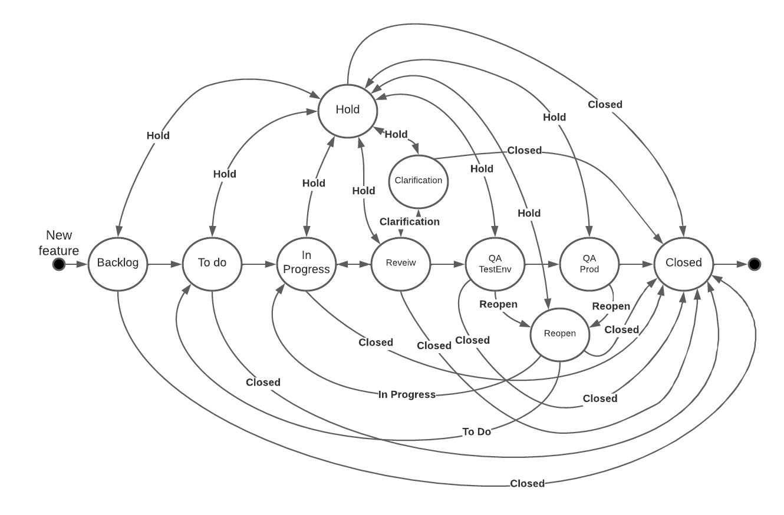

 | Backlog | To do | In Progress | Review | Clarification | QA Test Env | QA Prod | Reopen | Hold | Closed
Backlog
To do
In Progress
Review
Clarification
QA Test Env
QA Prod
Reopen
Hold
Closed

Всего сценариев | 90
Позитивные | 37
Негативные | 53

